상품제안서
[소]3색 비치볼-핑크 | 상품코드: F27349

 |  |  |  |  |  |  | 02-412-0044 | www.easy1.co.kr
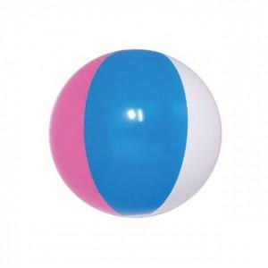

【상세/제작정보】 | 기본수량 미만 인쇄시 비용 추가. 공기 주입전 27~30cm

【인쇄/포장옵션】 | 실크, 기타 / 포장불가능

【공급단가】 | 수량 | 1,000~ | 2,000~ | 3,000~ | 5,000~ | 10,000~
*VAT별도 | 단가 | 1,300원 | 1,280원 | 1,250원 | 1,200원 | 1,150원

【상품 URL】 | https://dev.easy1.co.kr:443/src/goods_detail.php?gdno=27349

